상품제안서
누리 치매케어세트 2호 | 상품코드: S30940

 |  |  |  |  |  |  | 02-713-8555 | www.synergygift.co.kr
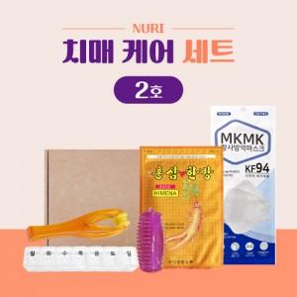

【상세/제작정보】 | KF94 마스크, 요일약통, 손가락 마사지기

【인쇄/포장옵션】 | 스티커 / 포장불가능

【공급단가】 | 수량 | 100~ | 300~ | 1,000~ | 3,000~ | 5,000~
*VAT별도 | 단가 | 5,750원 | 5,500원 | 5,250원 | 5,150원 | 5,100원

【상품 URL】 | https://www.synergygift.co.kr:443/src/goods_detail.php?gdno=30940

